Титульный
Муниципальное казённое общеобразовательное учреждение
Крутологовская средняя общеобразовательная школа



Интерактивные задания
по биологии

 |  | Автор работы: Кунц Ирина Васильевна
 |  | учитель химии и биологии
Далее

 | 2019 г.

Регистрация
 |  | "Биология. Человек" 8 класс

Интерактивные задания

Начали!

 | Регистрация
Фамилия
Имя
класс

Сист.положение
Задание 1. Определите систематическое положение Человека разумного в животном мире!
Правильно заполненная ячейка для ответа - 1 балл

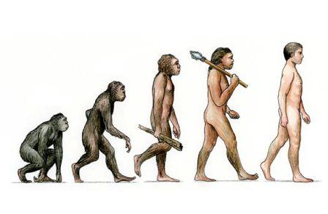
Надцарство
Царство
Подцарство
Тип
Подтип
Класс
Подкласс
Отряд
Подотряд
Семейство
Род
Вид

Далее

 | 1 | 0
 | 2 | 0
 | 3 | 0
 | 4 | 0
 | 5 | 0
 | 6 | 0
 | 7 | 0
 | 8 | 0
 | 9 | 0
 | 10 | 0
 | 11 | 0
 | 12 | 0
 |  | 0

Расы
Задание 2. Разгадайте ребусы на тему "Расы человека"
Правильно заполненная ячейка для ответа - 1 балл




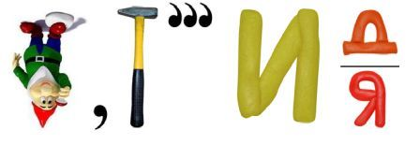

Далее

1 | 0
2 | 0
3 | 0
 | 0

Клетки и ткани
Задание 3. По рисунку определите название клетки тела человека и название ткани, которую они образуют.
Правильно заполненная ячейка для ответа - 1 балл

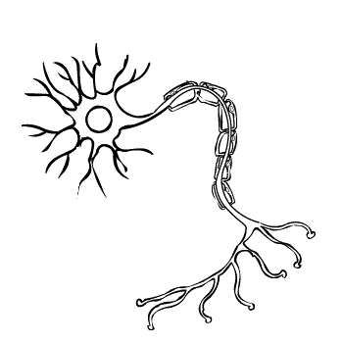
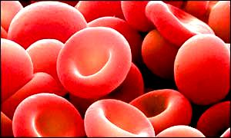
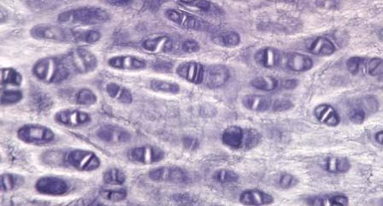
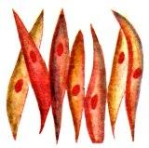

Клетка
Ткань
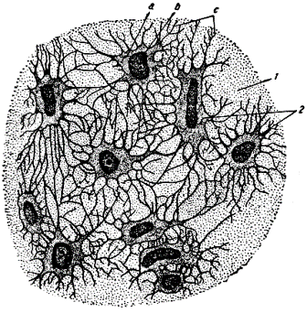
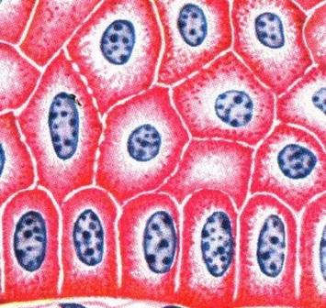
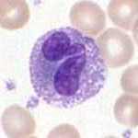
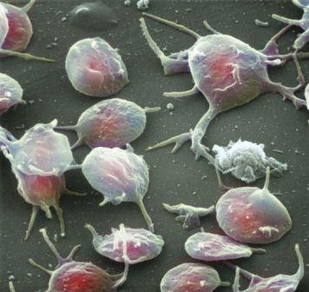

Оценка!
Клетка
Ткань

Клетка | нейрон | эритроцит |  | хондроцит | миоцит
Ткань | нервная | соединительная |  | хрящевая | мышечная

Клетка | эпителиальная |  | остеоцит | лейкоцит | тромбоцит
Ткань | покровная |  | костная | соединительная | соединительная

Оценка


 |  |  |  |  | Количество баллов
 |  |  |  |  |  |  |  |  |  |  |  |  |  |  |  |  |  | FALSE
 |  |  |  |  | Ваша оценка

1 | 2 | 3 | 4 | 5 | 6 | 7 | 8 | 9 | 10 | 11 | 12 | 13 | 14 | 15 | 16 | 17 | 18 | 19 | 20 | 21 | 22 | 23 | 24 | 25 | 26 | 27 | 28 | 29 | 30 | 31
0 | 0 | 0 | 0 | 0 | 0 | 0 | 0 | 0 | 0 | 0 | 0 | 0 | 0 | 0 | 0 | 0 | 0 | 0 | 0 | 0 | 0 | 0 | 0 | 0 | 0 | 0 | 0 | 0 | 0 | 0 | 0

